상품제안서
부동산화일(아파트) | 상품코드: S04426

 |  |  |  |  |  |  | 02-713-8555 | www.synergygift.co.kr
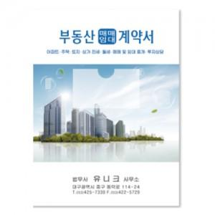

【상세/제작정보】 | * 1천개이상 주문시 주문단위는 1천개 단위로만 가능합니다.(ex.1천>2천>3천) * 기성품 진행시 - 먹박, 청박 인쇄가능 * 독판 진행시 - UV 칼라인쇄 가능

【인쇄/포장옵션】 | 금박, 풀칼라 / 포장불가능

【공급단가】 | 수량 | 300~ | 500~ | 1,000~ | 3,000~ | 5,000~
*VAT별도 | 기성품 | 810원 | 780원 | 750원 | 720원 | 700원
 | 독판인쇄 | 1,480원 | 1,050원 | 750원 | 710원 | 660원

【상품 URL】 | https://www.synergygift.co.kr:443/src/goods_detail.php?gdno=9408

